RAG
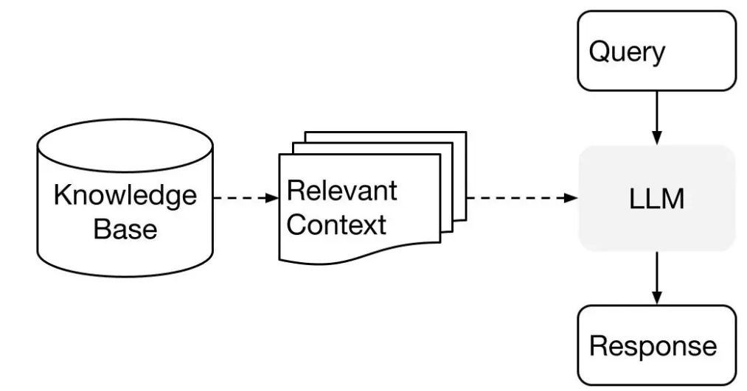

https://docs.cohere.com/docs/the-cohere-platform

